CAPA
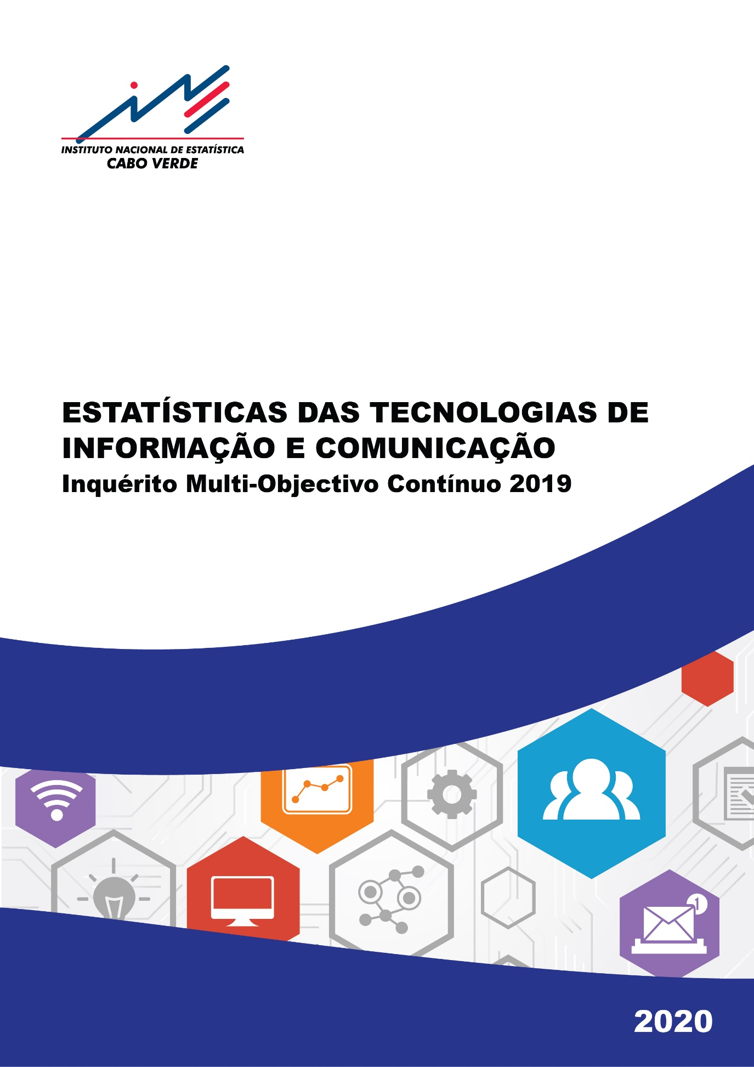

Rádio
Voltar ao Índice
1. Proporção de agregados familiares (%), que possuíam um aparelho de rádio no alojamento, por meio de residência, concelho e sexo do representante. Cabo Verde, 2010, 2015-2019
 | RÁDIO
 | 2010 | 2015 | 2016 | 2017 | 2018 | 2019

CABO VERDE | 62.4 | 62.6 | 51.8 | 54.6 | 46.4 | 47.5

MEIO RESIDÊNCIA
Urbano | 66.4 | 68.6 | 54.8 | 60.2 | 50.1 | 50.9
Rural | 54.5 | 50.1 | 45.2 | 41.9 | 38.3 | 39.5

CONCELHO
Ribeira Grande | 66.7 | 73.4 | 82.5 | 81.0 | 54.5 | 58.0
Paul | 56.1 | 53.3 | 56.2 | 62.8 | 64.7 | 59.1
Porto Novo | 68.1 | 69.1 | 61.2 | 70.5 | 51.3 | 61.5
São Vicente | 74.1 | 78.8 | 69.2 | 69.4 | 69.8 | 66.8
Ribeira Brava | 84.5 | 80.9 | 98.5 | 90.3 | 74.8 | 72.7
Tarrafal de São Nicolau | 73.3 | 73.9 | 70.6 | 70.2 | 54.9 | 44.6
Sal | 64.8 | 64.8 | 59.6 | 66.1 | 46.6 | 45.0
Boavista | 58.2 | 66.8 | 40.3 | 35.7 | 41.7 | 50.7
Maio | 65.0 | 71.9 | 57.8 | 55.6 | 66.5 | 66.1
Tarrafal | 47.0 | 50.4 | 33.9 | 37.0 | 35.0 | 34.7
Santa Catarina | 49.3 | 43.4 | 33.4 | 19.7 | 29.4 | 20.5
Santa Cruz | 51.3 | 46.6 | 36.5 | 22.1 | 29.2 | 24.2
Praia | 64.0 | 65.4 | 47.4 | 60.7 | 43.0 | 49.3
São Domingos | 53.0 | 62.4 | 32.0 | 43.2 | 31.4 | 32.3
São Miguel | 46.2 | 36.9 | 48.0 | 34.2 | 28.3 | 37.8
São Salvador do Mundo | 51.9 | 43.2 | 20.3 | 22.8 | 31.7 | 27.5
São Lourenço dos Órgãos | 66.3 | 62.6 | 49.1 | 37.5 | 44.6 | 50.5
Ribeira Grande de Santiago | 40.9 | 36.8 | 24.3 | 26.0 | 34.0 | 24.1
Mosteiros | 55.6 | 62.4 | 34.9 | 41.9 | 33.8 | 35.9
São Filipe | 60.7 | 44.9 | 46.9 | 58.9 | 43.9 | 32.9
Santa Catarina do Fogo | 55.7 | 40.3 | 36.0 | 31.4 | 32.0 | 22.9
Brava | 71.6 | 68.2 | 67.3 | 62.0 | 36.1 | 42.0

SEXO DO REPRESENTANTE
Masculino | 67.0 | 68.3 | 57.5 | 58.7 | 51.7 | 53.6
Feminino | 57.3 | 57.7 | 45.6 | 50.4 | 40.8 | 41.2
Fonte: INE, Censo 2010, IDRF 2015, IMC 2016-2019

Televisão
2. Proporção de agregados familiares (%) com aparelho de Televisão no alojamento, por meio de residência, concelho e sexo do representante. Cabo Verde, 2014-2019

Voltar ao Índice
 | TELEVISÃO
 | 2014 | 2015 | 2016 | 2017 | 2018 | 2019
 |  |  |  |  |  | Total | Quantidade Televisores
 |  |  |  |  |  |  | 1 | 2 | 3+

CABO VERDE | 77.4 | 77.1 | 78.2 | 81.1 | 81.8 | 83.3 | 83.9 | 14.2 | 1.9

MEIO RESIDÊNCIA
Urbano | 83.3 | 82.3 | 83.2 | 86.2 | 86.0 | 86.8 | 80.8 | 16.8 | 2.4
Rural | 64.9 | 65.3 | 67.1 | 69.4 | 72.2 | 75.1 | 92.3 | 7.2 | 0.5

CONCELHO
Ribeira Grande | 70.6 | 72.6 | 71.5 | 75.8 | 66.9 | 78.2 | 91.9 | 7.7 | 0.4
Paul | 74.6 | 68.3 | 66.5 | 73.5 | 69.6 | 75.6 | 92.1 | 7.0 | 0.9
Porto Novo | 74.2 | 75.9 | 71.2 | 77.4 | 78.4 | 78.8 | 91.6 | 8.0 | 0.4
São Vicente | 80.7 | 80.8 | 80.7 | 84.9 | 86.7 | 83.4 | 87.0 | 11.8 | 1.2
Ribeira Brava | 75.9 | 83.3 | 87.5 | 89.7 | 82.6 | 85.5 | 84.0 | 15.1 | 0.9
Tarrafal de São Nicolau | 78.8 | 70.0 | 80.6 | 79.0 | 78.7 | 86.0 | 95.0 | 3.9 | 1.1
Sal | 84.5 | 85.6 | 85.6 | 87.4 | 90.7 | 88.9 | 85.7 | 12.8 | 1.5
Boavista | 81.2 | 80.7 | 75.7 | 74.6 | 79.5 | 90.0 | 87.4 | 12.1 | 0.5
Maio | 78.8 | 75.2 | 73.7 | 82.0 | 83.7 | 89.9 | 87.6 | 10.2 | 2.3
Tarrafal | 51.5 | 56.9 | 59.8 | 59.3 | 68.7 | 68.4 | 97.4 | 2.1 | 0.5
Santa Catarina | 64.1 | 65.3 | 68.6 | 73.5 | 83.3 | 83.3 | 86.3 | 12.7 | 1.1
Santa Cruz | 73.1 | 71.6 | 66.7 | 74.9 | 63.8 | 69.7 | 92.8 | 6.4 | 0.8
Praia | 86.5 | 84.4 | 88.2 | 90.3 | 87.3 | 89.3 | 73.4 | 22.8 | 3.8
São Domingos | 69.1 | 75.1 | 77.2 | 82.1 | 79.7 | 81.0 | 85.1 | 13.2 | 1.8
São Miguel | 62.7 | 66.7 | 61.0 | 60.9 | 64.9 | 67.8 | 94.2 | 5.3 | 0.5
São Salvador do Mundo | 75.6 | 75.6 | 77.1 | 77.2 | 76.9 | 80.3 | 91.2 | 7.9 | 0.9
São Lourenço dos Órgãos | 74.4 | 67.4 | 81.4 | 79.2 | 83.2 | 84.4 | 89.8 | 9.4 | 0.8
Ribeira Grande de Santiago | 74.1 | 65.4 | 70.7 | 69.0 | 76.1 | 81.6 | 91.3 | 8.7 | 0.0
Mosteiros | 76.5 | 65.6 | 63.1 | 67.3 | 67.4 | 74.0 | 92.7 | 6.5 | 0.8
São Filipe | 67.5 | 68.5 | 66.2 | 62.8 | 73.0 | 66.8 | 87.0 | 10.3 | 2.7
Santa Catarina do Fogo | 60.6 | 61.0 | 69.7 | 68.3 | 58.9 | 66.3 | 94.2 | 5.3 | 0.6
Brava | 88.4 | 86.3 | 86.5 | 84.0 | 87.1 | 88.3 | 88.2 | 10.8 | 1.0

SEXO DO REPRESENTANTE
Masculino | 78.1 | 77.8 | 78.2 | 81.1 | 81.5 | 84.6 | 82.0 | 15.5 | 2.6
Feminino | 76.6 | 76.3 | 78.1 | 81.1 | 82.0 | 81.9 | 86.0 | 12.8 | 1.2
Fonte: INE, IMC 2014-2019

TV Multicanal
Voltar ao Índice
3. Proporção de agregados familiares (%) com acesso à Televisão Multicanal no alojamento, por meio de residência, concelho e sexo do representante. Cabo Verde, 2014-2019
 | TELEVISÃO MULTICANAL
 | 2014 | 2015 | 2016 | 2017 | 2018 | 2019

CABO VERDE | 9.4 | 11.6 | 19.6 | 21.8 | 23.5 | 30.8

MEIO RESIDÊNCIA
Urbano | 12.2 | 14.8 | 22.8 | 25.8 | 27.0 | 33.2
Rural | 3.4 | 4.7 | 10.8 | 10.6 | 15.6 | 25.2

CONCELHO
Ribeira Grande | 2.5 | 5.4 | 11.6 | 21.5 | 18.1 | 31.2
Paul | 3.4 | 2.0 | 7.3 | 12.1 | 11.6 | 22.8
Porto Novo | 2.0 | 2.8 | 3.4 | 8.6 | 9.3 | 17.2
São Vicente | 11.7 | 12.5 | 18.4 | 22.3 | 24.9 | 25.2
Ribeira Brava | 10.5 | 15.0 | 24.6 | 25.5 | 33.1 | 35.1
...

Telefone
...
Voltar ao Índice
TELEFONE FIXO
2014 | 2015 | 2016 | 2017 | 2018 | 2019

31.0 | 25.3 | 24.4 | 22.3 | 20.7 | 19.5
...
32.7 | 26.0 | 25.2 | 22.8 | 21.8 | 20.5
27.5 | 23.7 | 22.8 | 21.3 | 18.2 | 17.1
...
50.1 | 44.0 | 47.4 | 46.4 | 38.8 | 44.4
38.1 | 32.6 | 31.1 | 29.8 | 24.8 | 20.8
31.3 | 25.7 | 25.1 | 26.2 | 20.8 | 20.2
40.8 | 39.1 | 33.3 | 35.2 | 31.6 | 30.8
...

Telemóvel
...
Voltar ao Índice
...
15-24 | 25-34 | 35-64 | 65-74 | 75+

75.4 | 90.2 | 80.7 | 54.6 | 26.2
...
78.6 | 92.3 | 85.1 | 65.5 | 31.2
69.6 | 84.9 | 70.8 | 39.7 | 20.2
...
73.1 | 88.4 | 82.8 | 71.1 | 38.6
77.9 | 92.1 | 78.9 | 41.5 | 18.6
...

Posse Computador
...
Voltar ao Índice
 |  |  | PORTÁTIL/ LAPTOP | TABLET/IPAD | DESKTOP
2017 | 2018 | 2019 | 2019

38.1 | 37.0 | 34.6 | 26.6 | 16.6 | 7.4
...
45.9 | 45.8 | 41.3 | 31.8 | 20.2 | 9.6
20.2 | 17.3 | 19.2 | 14.5 | 8.3 | 2.1
...
24.2 | 18.4 | 22.8 | 18.8 | 9.4 | 3.7
24.1 | 22.1 | 17.8 | 13.2 | 9.6 | 3.3
28.1 | 19.0 | 25.8 | 18.5 | 13.2 | 4.0
...

Utilização Computador
...
Voltar ao Índice
Grupo Etário
10-14 | 15-24 | 25-34 | 35-64 | 65-74 | 75+

12.6 | 28.6 | 25.3 | 19.5 | 5.9 | 2.6
...
14.2 | 33.2 | 29.2 | 25.1 | 9.3 | 4.6
9.5 | 20.6 | 15.5 | 6.4 | 1.1 | 0.3
...
14.0 | 27.0 | 25.0 | 22.0 | 10.5 | 5.6
10.9 | 30.5 | 25.5 | 17.1 | 2.2 | 0.8
...

Acesso à Internet
...
Voltar ao Índice
ACESSO À INTERNET NO ALOJAMENTO
2014 | 2015 | 2016 | 2017 | 2018 | 2019

32.2 | 58.4 | 48.8 | 69.5 | 70.1 | 67.0
...
40.2 | 66.4 | 51.2 | 75.1 | 74.1 | 73.6
15.1 | 40.8 | 43.5 | 56.6 | 61.2 | 51.6
...
6.8 | 29.0 | 29.4 | 53.6 | 42.1 | 24.1
11.6 | 41.2 | 53.8 | 56.8 | 58.7 | 63.4
20.0 | 44.7 | 51.2 | 62.4 | 69.9 | 73.2
33.8 | 63.8 | 45.6 | 73.7 | 78.2 | 63.7
...

Tipo de Serviço
...
Voltar ao Índice
ACESSO À INTERNET |  | TIPO DE SERVIÇO DE INTERNET
 | NET MOVEL | ADSL | PEN 3G | SINAL PRAÇA DIGITAL | REDE VIZINHO

67.0 | 93.0 | 13.0 | 10.1 | 1.4 | 0.4
...
73.6 | 92.9 | 14.1 | 10.3 | 1.4 | 0.4
51.6 | 93.4 | 9.6 | 9.6 | 1.5 | 0.4
...
24.1 | 68.1 | 50.0 | 31.9 | 0.0 | 1.4
63.4 | 92.7 | 18.2 | 24.5 | 0.0 | 0.0
73.2 | 98.2 | 1.4 | 12.6 | 2.7 | 0.5
63.7 | 94.0 | 15.4 | 8.3 | 0.4 | 0.0
...

Razões por não ter Internet
...
Voltar ao Índice
Não tem rede de internet na zona | Serviço não corresponde ás necessidade | Falta de conteúdo local | Privacidade/ Preocupações de segurança | Razões Culturais | Outro

4.0 | 0.4 | 1.2 | 0.3 | 0.3 | 8.6
...
1.0 | 0.2 | 0.5 | 0.4 | 0.0 | 7.5
7.9 | 0.6 | 2.1 | 0.1 | 0.6 | 9.9
...
3.5 | 0.0 | 0.0 | 0.0 | 0.0 | 14.2
5.4 | 0.0 | 0.0 | 0.0 | 0.0 | 8.1
6.2 | 0.0 | 0.0 | 0.0 | 3.7 | 18.7
...

Utilização Internet
...
Voltar ao Índice
Grupo Etário
10-14 | 15-24 | 25-34 | 35-64 | 65-74 | 75+

31.5 | 79.9 | 83.7 | 57.0 | 25.7 | 7.9
...
38.7 | 85.0 | 87.1 | 65.2 | 37.1 | 12.7
17.9 | 70.8 | 75.5 | 38.0 | 9.9 | 2.1
...
31.8 | 76.5 | 81.7 | 58.9 | 40.0 | 13.5
31.1 | 83.5 | 86.0 | 55.2 | 14.2 | 4.5
...

Frequência Utilização
...
Voltar ao Índice
Proporção que utiliza internet | Frequência de utilização de internet
 | Pelo menos uma vez por dia | Pelo menos uma vez por semana, mas não todos os dias | Menos de uma vez por semana | Não Sabe/Não Responde/Não Declarado | Total

61.9 | 78.6 | 16.8 | 3.5 | 1.2 | 100.0
...
69.0 | 80.7 | 15.0 | 3.3 | 1.0 | 100.0
47.5 | 72.2 | 22.0 | 3.9 | 1.9 | 100.0
...
62.9 | 79.1 | 16.2 | 3.3 | 1.4 | 100.0
61.0 | 78.1 | 17.3 | 3.7 | 1.0 | 100.0
...

Tempo Utilização
...
Voltar ao Índice
...
De 1 a 5 horas | De 5 a 10 horas | De 10 a 20 horas | No máximo, 1 hora | Não sabe/Não Responde | Total

22.0 | 20.5 | 19.4 | 11.7 | 3.3 | 100.0
...
21.9 | 20.9 | 20.8 | 9.0 | 3.0 | 100.0
22.2 | 19.2 | 15.1 | 19.7 | 4.1 | 100.0
...
21.8 | 20.5 | 18.0 | 11.7 | 3.7 | 100.0
22.2 | 20.5 | 20.8 | 11.8 | 2.8 | 100.0
...

Local de Utilização
...
Voltar ao Índice
Escola ou universidade | Casa de familiares, amigos ou vizinhos | Praças digitais | Centros públicos gratuitos | Centros públicos de acesso pago | Outro local

12.4 | 8.6 | 3.5 | 1.1 | 0.8 | 1.1
...
12.7 | 8.1 | 3.5 | 1.3 | 0.8 | 0.9
11.4 | 10.0 | 3.6 | 0.5 | 0.7 | 1.9
...
11.8 | 9.2 | 4.3 | 1.4 | 0.7 | 1.3
13.0 | 7.9 | 2.7 | 0.8 | 0.9 | 1.0
...

Equipamento Utilizado
15. Proporção da população de 10 anos ou mais (%) que utilizou internet nos últimos 3 meses, segundo o tipo de equipamento utilizado, por meio de residência, sexo, grupo etário e concelho. Cabo Verde, 2019

Voltar ao Índice
 | EQUIPAMENTO/DISPOSITIVO MÓVEL UTILIZADO PARA ACEDER À INTERNET
 | Telemóvel | Computador (Desktop, Laptop, Notebook ou Netbook) | Tablet/IPAD | Outros dispositivos portáteis (Consolas de Jogos, Relógios, Leitores de livros electrónicos de outras redes em fio)

CABO VERDE | 96.8 | 22.3 | 8.3 | 13.6

MEIO RESIDÊNCIA
Urbano | 96.6 | 25.4 | 9.6 | 15.5
Rural | 97.3 | 13.1 | 4.4 | 7.8

SEXO
Masculino | 96.6 | 24.4 | 9.5 | 14.8
Feminino | 97.0 | 20.2 | 7.1 | 12.2
...

Razões da não utilização
...
Voltar ao Índice
Não sabe o que é a internet | Privacidade ou Preocupações com a segurança | Falta de conteúdo local | o serviço de internet não está disponível na zona | Razões culturais | Outra Razão

3.0 | 2.0 | 1.5 | 1.0 | 0.3 | 17.6
...
1.5 | 2.4 | 0.5 | 0.5 | 0.4 | 13.3
4.8 | 1.4 | 2.7 | 1.6 | 0.3 | 22.8
...
2.7 | 2.3 | 1.7 | 1.1 | 0.3 | 20.5
3.3 | 1.7 | 1.3 | 0.9 | 0.3 | 14.8
...
1.5 | 6.7 | 1.6 | 0.5 | 0.6 | 14.3
1.7 | 1.1 | 3.2 | 1.5 | 0.4 | 36.4
...

Habilidades TIC
...
Voltar ao Índice
Compactar ou zipar ficheiros | Instalar e ligar hardware (Impressora, modem, camaras) | Localizar, baixar, instalar e configurar software | Instalar ou substituir um sistema operativo (ex.: Windows) | Criar programa informático utilizando linguagem de programação | Outra atividade que considere relevante

39.6 | 28.9 | 22.1 | 14.4 | 12.9 | 4.7
...
39.7 | 31.0 | 21.5 | 13.9 | 12.5 | 3.4
39.4 | 19.1 | 24.9 | 17.2 | 14.8 | 10.6
...
42.8 | 34.9 | 29.9 | 19.4 | 15.4 | 5.3
36.0 | 22.1 | 13.3 | 8.9 | 10.2 | 4.0
...

Aparelhos Áudio ou Vídeo
...
Voltar ao Índice
Leitor de CD's | Leitor de DVD ou Vídeo Cassete | Equipamento Fotográfico (Exclui telemóveis) | Leitor de MP3 e MP4 | Consola de jogos (PSP, NINTENDO e WII) | Câmara de Vídeo (Exclui telemóveis)

13.1 | 11.6 | 5.9 | 5.0 | 4.8 | 2.2
...
15.6 | 12.3 | 7.9 | 5.7 | 6.2 | 3.0
7.3 | 9.9 | 1.5 | 3.3 | 1.5 | 0.5
...
9.0 | 11.1 | 2.7 | 3.0 | 2.7 | 2.3
1.3 | 6.3 | 2.3 | 0.7 | 2.3 | 0.0
9.9 | 9.6 | 13.2 | 2.3 | 2.6 | 11.9
13.2 | 14.1 | 6.0 | 4.3 | 2.4 | 1.7
...

